SSP_彙整
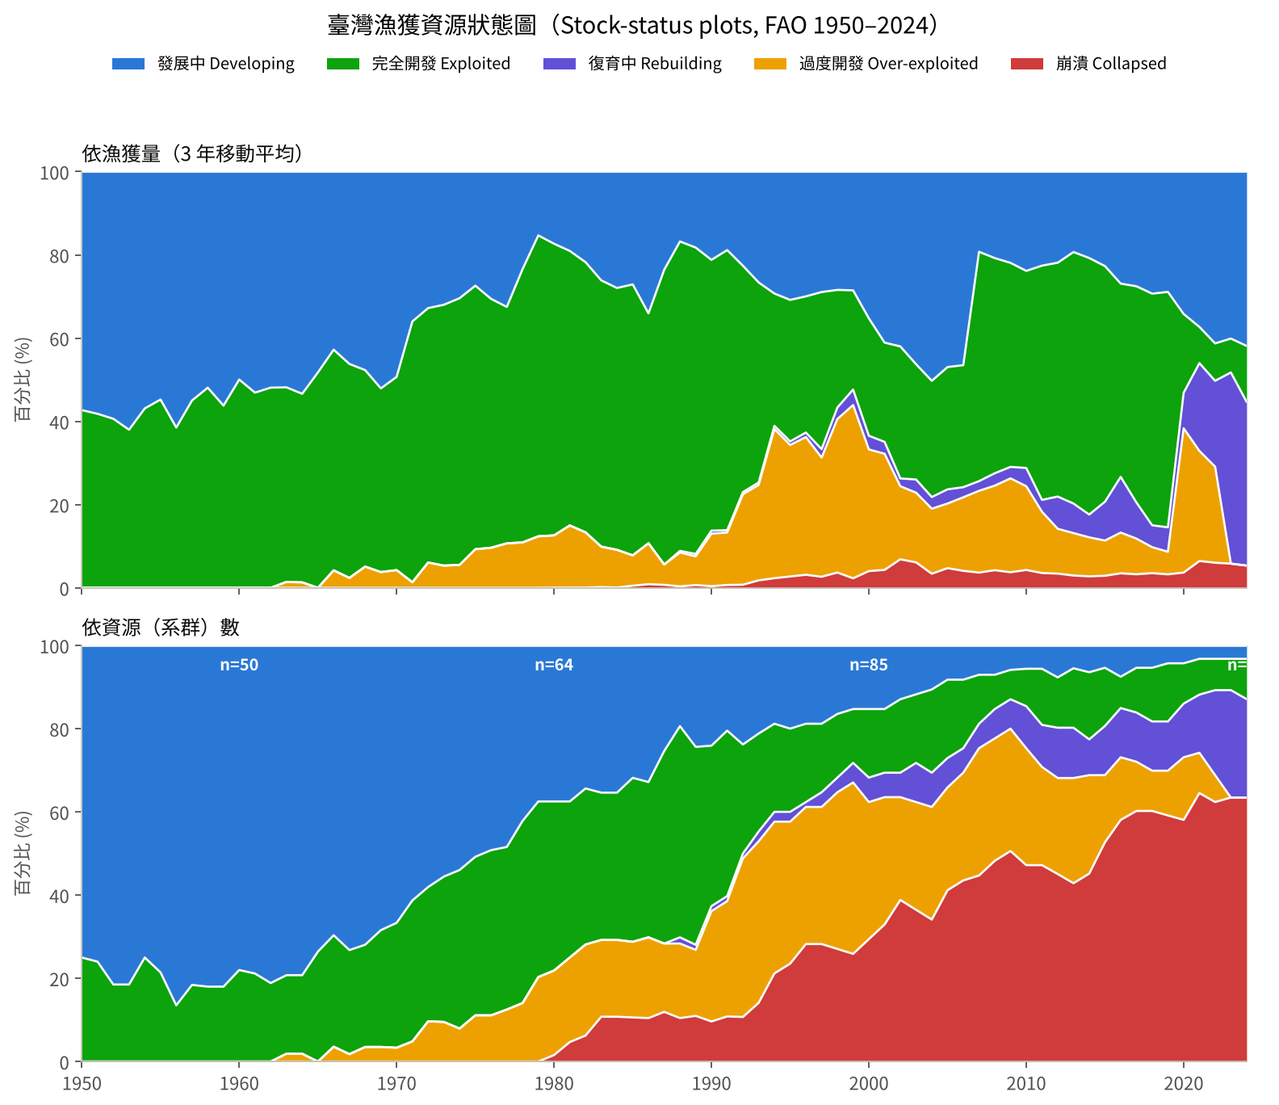
年 | 資源數_發展中 | 資源數_完全開發 | 資源數_過度開發 | 資源數_崩潰 | 資源數_復育中 | 資源數_合計 | 資源數%_發展中 | 資源數%_完全開發 | 資源數%_過度開發 | 資源數%_崩潰 | 資源數%_復育中 | 漁獲量(t)_發展中 | 漁獲量(t)_完全開發 | 漁獲量(t)_過度開發 | 漁獲量(t)_崩潰 | 漁獲量(t)_復育中 | 漁獲量%_發展中 | 漁獲量%_完全開發 | 漁獲量%_過度開發 | 漁獲量%_崩潰 | 漁獲量%_復育中
1950 | 18 | 6 | 0 | 0 | 0 | 24 | 75 | 25 | 0 | 0 | 0 | 27600 | 20565 | 0 | 0 | 0 | 57.3 | 42.7 | 0 | 0 | 0
1951 | 19 | 6 | 0 | 0 | 0 | 25 | 76 | 24 | 0 | 0 | 0 | 29767 | 21387 | 0 | 0 | 0 | 58.2 | 41.8 | 0 | 0 | 0
1952 | 22 | 5 | 0 | 0 | 0 | 27 | 81.5 | 18.5 | 0 | 0 | 0 | 32797 | 22433 | 0 | 0 | 0 | 59.4 | 40.6 | 0 | 0 | 0
1953 | 22 | 5 | 0 | 0 | 0 | 27 | 81.5 | 18.5 | 0 | 0 | 0 | 38212 | 23400 | 0 | 0 | 0 | 62 | 38 | 0 | 0 | 0
1954 | 21 | 7 | 0 | 0 | 0 | 28 | 75 | 25 | 0 | 0 | 0 | 43292 | 32800 | 0 | 0 | 0 | 56.9 | 43.1 | 0 | 0 | 0
1955 | 22 | 6 | 0 | 0 | 0 | 28 | 78.6 | 21.4 | 0 | 0 | 0 | 48062 | 39700 | 0 | 0 | 0 | 54.8 | 45.2 | 0 | 0 | 0
1956 | 32 | 5 | 0 | 0 | 0 | 37 | 86.5 | 13.5 | 0 | 0 | 0 | 61586 | 38567 | 0 | 0 | 0 | 61.5 | 38.5 | 0 | 0 | 0
1957 | 31 | 7 | 0 | 0 | 0 | 38 | 81.6 | 18.4 | 0 | 0 | 0 | 60070 | 49153 | 0 | 0 | 0 | 55 | 45 | 0 | 0 | 0
1958 | 41 | 9 | 0 | 0 | 0 | 50 | 82 | 18 | 0 | 0 | 0 | 63062 | 58417 | 0 | 0 | 0 | 51.9 | 48.1 | 0 | 0 | 0
1959 | 41 | 9 | 0 | 0 | 0 | 50 | 82 | 18 | 0 | 0 | 0 | 73631 | 57333 | 0 | 0 | 0 | 56.2 | 43.8 | 0 | 0 | 0
1960 | 39 | 11 | 0 | 0 | 0 | 50 | 78 | 22 | 0 | 0 | 0 | 71959 | 72083 | 0 | 0 | 0 | 50 | 50 | 0 | 0 | 0
1961 | 41 | 11 | 0 | 0 | 0 | 52 | 78.8 | 21.2 | 0 | 0 | 0 | 83660 | 73889 | 0 | 0 | 0 | 53.1 | 46.9 | 0 | 0 | 0
1962 | 43 | 10 | 0 | 0 | 0 | 53 | 81.1 | 18.9 | 0 | 0 | 0 | 90811 | 84179 | 0 | 0 | 0 | 51.9 | 48.1 | 0 | 0 | 0
1963 | 42 | 10 | 1 | 0 | 0 | 53 | 79.2 | 18.9 | 1.9 | 0 | 0 | 96353 | 86930 | 2633 | 0 | 0 | 51.8 | 46.8 | 1.4 | 0 | 0
1964 | 42 | 10 | 1 | 0 | 0 | 53 | 79.2 | 18.9 | 1.9 | 0 | 0 | 103557 | 87921 | 2533 | 0 | 0 | 53.4 | 45.3 | 1.3 | 0 | 0
1965 | 39 | 14 | 0 | 0 | 0 | 53 | 73.6 | 26.4 | 0 | 0 | 0 | 97234 | 104318 | 0 | 0 | 0 | 48.2 | 51.8 | 0 | 0 | 0
1966 | 39 | 15 | 2 | 0 | 0 | 56 | 69.6 | 26.8 | 3.6 | 0 | 0 | 88234 | 109336 | 8667 | 0 | 0 | 42.8 | 53 | 4.2 | 0 | 0
1967 | 41 | 14 | 1 | 0 | 0 | 56 | 73.2 | 25 | 1.8 | 0 | 0 | 98970 | 110109 | 5100 | 0 | 0 | 46.2 | 51.4 | 2.4 | 0 | 0
1968 | 41 | 14 | 2 | 0 | 0 | 57 | 71.9 | 24.6 | 3.5 | 0 | 0 | 105487 | 104423 | 11280 | 0 | 0 | 47.7 | 47.2 | 5.1 | 0 | 0
1969 | 39 | 16 | 2 | 0 | 0 | 57 | 68.4 | 28.1 | 3.5 | 0 | 0 | 119995 | 101694 | 8722 | 0 | 0 | 52.1 | 44.1 | 3.8 | 0 | 0
1970 | 40 | 18 | 2 | 0 | 0 | 60 | 66.7 | 30 | 3.3 | 0 | 0 | 118218 | 111313 | 10206 | 0 | 0 | 49.3 | 46.4 | 4.3 | 0 | 0
1971 | 38 | 21 | 3 | 0 | 0 | 62 | 61.3 | 33.9 | 4.8 | 0 | 0 | 93963 | 163592 | 3508 | 0 | 0 | 36 | 62.7 | 1.3 | 0 | 0
1972 | 36 | 20 | 6 | 0 | 0 | 62 | 58.1 | 32.3 | 9.7 | 0 | 0 | 94818 | 176804 | 17568 | 0 | 0 | 32.8 | 61.1 | 6.1 | 0 | 0
1973 | 35 | 22 | 6 | 0 | 0 | 63 | 55.6 | 34.9 | 9.5 | 0 | 0 | 93665 | 183534 | 15632 | 0 | 0 | 32 | 62.7 | 5.3 | 0 | 0
1974 | 34 | 24 | 5 | 0 | 0 | 63 | 54 | 38.1 | 7.9 | 0 | 0 | 89296 | 188148 | 16180 | 0 | 0 | 30.4 | 64.1 | 5.5 | 0 | 0
1975 | 32 | 24 | 7 | 0 | 0 | 63 | 50.8 | 38.1 | 11.1 | 0 | 0 | 77342 | 178725 | 26186 | 0 | 0 | 27.4 | 63.3 | 9.3 | 0 | 0
1976 | 31 | 25 | 7 | 0 | 0 | 63 | 49.2 | 39.7 | 11.1 | 0 | 0 | 92108 | 180181 | 29007 | 0 | 0 | 30.6 | 59.8 | 9.6 | 0 | 0
1977 | 31 | 25 | 8 | 0 | 0 | 64 | 48.4 | 39.1 | 12.5 | 0 | 0 | 98284 | 171793 | 32307 | 0 | 0 | 32.5 | 56.8 | 10.7 | 0 | 0
1978 | 27 | 28 | 9 | 0 | 0 | 64 | 42.2 | 43.8 | 14.1 | 0 | 0 | 73350 | 205532 | 34152 | 0 | 0 | 23.4 | 65.7 | 10.9 | 0 | 0
1979 | 24 | 27 | 13 | 0 | 0 | 64 | 37.5 | 42.2 | 20.3 | 0 | 0 | 48996 | 231117 | 39572 | 0 | 0 | 15.3 | 72.3 | 12.4 | 0 | 0
1980 | 24 | 26 | 13 | 1 | 0 | 64 | 37.5 | 40.6 | 20.3 | 1.6 | 0 | 55562 | 224715 | 40284 | 121 | 0 | 17.3 | 70.1 | 12.6 | 0 | 0
1981 | 24 | 24 | 13 | 3 | 0 | 64 | 37.5 | 37.5 | 20.3 | 4.7 | 0 | 58607 | 202909 | 45969 | 141 | 0 | 19.1 | 66 | 14.9 | 0 | 0
1982 | 22 | 24 | 14 | 4 | 0 | 64 | 34.4 | 37.5 | 21.9 | 6.2 | 0 | 62652 | 187004 | 38274 | 148 | 0 | 21.7 | 64.9 | 13.3 | 0.1 | 0
1983 | 23 | 23 | 12 | 7 | 0 | 65 | 35.4 | 35.4 | 18.5 | 10.8 | 0 | 79058 | 193588 | 29401 | 537 | 0 | 26.1 | 64 | 9.7 | 0.2 | 0
1984 | 23 | 23 | 12 | 7 | 0 | 65 | 35.4 | 35.4 | 18.5 | 10.8 | 0 | 85533 | 192449 | 27717 | 225 | 0 | 28 | 62.9 | 9.1 | 0.1 | 0
1985 | 21 | 26 | 12 | 7 | 0 | 66 | 31.8 | 39.4 | 18.2 | 10.6 | 0 | 87863 | 211149 | 23656 | 1654 | 0 | 27.1 | 65.1 | 7.3 | 0.5 | 0
1986 | 22 | 25 | 13 | 7 | 0 | 67 | 32.8 | 37.3 | 19.4 | 10.4 | 0 | 112590 | 182663 | 32527 | 2880 | 0 | 34.1 | 55.2 | 9.8 | 0.9 | 0
1987 | 17 | 31 | 11 | 8 | 0 | 67 | 25.4 | 46.3 | 16.4 | 11.9 | 0 | 87850 | 263975 | 18162 | 2677 | 0 | 23.6 | 70.8 | 4.9 | 0.7 | 0
1988 | 13 | 34 | 12 | 7 | 1 | 67 | 19.4 | 50.7 | 17.9 | 10.4 | 1.5 | 67920 | 301000 | 32954 | 1361 | 1581 | 16.8 | 74.4 | 8.1 | 0.3 | 0.4
1989 | 20 | 39 | 13 | 9 | 1 | 82 | 24.4 | 47.6 | 15.9 | 11 | 1.2 | 87392 | 352528 | 32991 | 3187 | 2787 | 18.2 | 73.6 | 6.9 | 0.7 | 0.6
1990 | 20 | 32 | 22 | 8 | 1 | 83 | 24.1 | 38.6 | 26.5 | 9.6 | 1.2 | 101476 | 311477 | 60405 | 1873 | 3459 | 21.2 | 65.1 | 12.6 | 0.4 | 0.7
1991 | 17 | 33 | 23 | 9 | 1 | 83 | 20.5 | 39.8 | 27.7 | 10.8 | 1.2 | 84340 | 301082 | 56372 | 3066 | 2542 | 18.9 | 67.3 | 12.6 | 0.7 | 0.6
1992 | 20 | 22 | 32 | 9 | 1 | 84 | 23.8 | 26.2 | 38.1 | 10.7 | 1.2 | 89960 | 216329 | 86469 | 2948 | 2082 | 22.6 | 54.4 | 21.7 | 0.7 | 0.5
1993 | 18 | 20 | 33 | 12 | 2 | 85 | 21.2 | 23.5 | 38.8 | 14.1 | 2.4 | 92964 | 167761 | 79982 | 6254 | 2114 | 26.6 | 48.1 | 22.9 | 1.8 | 0.6
1994 | 16 | 18 | 31 | 18 | 2 | 85 | 18.8 | 21.2 | 36.5 | 21.2 | 2.4 | 92074 | 99903 | 112690 | 7266 | 2420 | 29.3 | 31.8 | 35.8 | 2.3 | 0.8
1995 | 17 | 17 | 29 | 20 | 2 | 85 | 20 | 20 | 34.1 | 23.5 | 2.4 | 89385 | 98610 | 91614 | 7906 | 2495 | 30.8 | 34 | 31.6 | 2.7 | 0.9
1996 | 16 | 16 | 28 | 24 | 1 | 85 | 18.8 | 18.8 | 32.9 | 28.2 | 1.2 | 88240 | 96327 | 97417 | 9209 | 3214 | 30 | 32.7 | 33.1 | 3.1 | 1.1
1997 | 16 | 14 | 28 | 24 | 3 | 85 | 18.8 | 16.5 | 32.9 | 28.2 | 3.5 | 83443 | 108858 | 82584 | 7666 | 5864 | 28.9 | 37.7 | 28.6 | 2.7 | 2
1998 | 14 | 13 | 32 | 23 | 3 | 85 | 16.5 | 15.3 | 37.6 | 27.1 | 3.5 | 77242 | 76811 | 100273 | 9970 | 7499 | 28.4 | 28.3 | 36.9 | 3.7 | 2.8
1999 | 13 | 11 | 35 | 22 | 4 | 85 | 15.3 | 12.9 | 41.2 | 25.9 | 4.7 | 71314 | 59568 | 104109 | 5705 | 9302 | 28.5 | 23.8 | 41.6 | 2.3 | 3.7
2000 | 13 | 14 | 28 | 25 | 5 | 85 | 15.3 | 16.5 | 32.9 | 29.4 | 5.9 | 85071 | 68102 | 70557 | 9706 | 7942 | 35.2 | 28.2 | 29.2 | 4 | 3.3
2001 | 13 | 13 | 26 | 28 | 5 | 85 | 15.3 | 15.3 | 30.6 | 32.9 | 5.9 | 98115 | 56940 | 66651 | 10270 | 6834 | 41.1 | 23.8 | 27.9 | 4.3 | 2.9
2002 | 11 | 15 | 21 | 33 | 5 | 85 | 12.9 | 17.6 | 24.7 | 38.8 | 5.9 | 119437 | 90206 | 49934 | 19475 | 5329 | 42 | 31.7 | 17.6 | 6.8 | 1.9
2003 | 10 | 14 | 22 | 31 | 8 | 85 | 11.8 | 16.5 | 25.9 | 36.5 | 9.4 | 134213 | 80325 | 48578 | 17720 | 9187 | 46.3 | 27.7 | 16.7 | 6.1 | 3.2
2004 | 9 | 17 | 23 | 29 | 7 | 85 | 10.6 | 20 | 27.1 | 34.1 | 8.2 | 167263 | 92891 | 52007 | 11247 | 9322 | 50.3 | 27.9 | 15.6 | 3.4 | 2.8
2005 | 7 | 16 | 21 | 35 | 6 | 85 | 8.2 | 18.8 | 24.7 | 41.2 | 7.1 | 145437 | 91041 | 48087 | 14648 | 10564 | 46.9 | 29.4 | 15.5 | 4.7 | 3.4
2006 | 7 | 14 | 22 | 37 | 5 | 85 | 8.2 | 16.5 | 25.9 | 43.5 | 5.9 | 155391 | 97938 | 59059 | 13628 | 8106 | 46.5 | 29.3 | 17.7 | 4.1 | 2.4
2007 | 6 | 10 | 26 | 38 | 5 | 85 | 7.1 | 11.8 | 30.6 | 44.7 | 5.9 | 62101 | 177686 | 63353 | 11787 | 7529 | 19.3 | 55.1 | 19.6 | 3.7 | 2.3
2008 | 6 | 7 | 25 | 41 | 6 | 85 | 7.1 | 8.2 | 29.4 | 48.2 | 7.1 | 66946 | 166634 | 65497 | 13640 | 9574 | 20.8 | 51.7 | 20.3 | 4.2 | 3
2009 | 5 | 6 | 25 | 43 | 6 | 85 | 5.9 | 7.1 | 29.4 | 50.6 | 7.1 | 71934 | 160937 | 74066 | 12262 | 9040 | 21.9 | 49 | 22.6 | 3.7 | 2.8
2010 | 5 | 8 | 25 | 42 | 9 | 89 | 5.6 | 9 | 28.1 | 47.2 | 10.1 | 84003 | 166777 | 70895 | 15093 | 15439 | 23.9 | 47.4 | 20.1 | 4.3 | 4.4
2011 | 5 | 12 | 21 | 42 | 9 | 89 | 5.6 | 13.5 | 23.6 | 47.2 | 10.1 | 85265 | 212431 | 55594 | 13411 | 10722 | 22.6 | 56.3 | 14.7 | 3.6 | 2.8
2012 | 7 | 11 | 21 | 41 | 11 | 91 | 7.7 | 12.1 | 23.1 | 45.1 | 12.1 | 86631 | 222423 | 42628 | 13519 | 30658 | 21.9 | 56.2 | 10.8 | 3.4 | 7.7
2013 | 5 | 13 | 23 | 39 | 11 | 91 | 5.5 | 14.3 | 25.3 | 42.9 | 12.1 | 78304 | 244950 | 41325 | 11973 | 28781 | 19.3 | 60.4 | 10.2 | 3 | 7.1
2014 | 6 | 15 | 22 | 42 | 8 | 93 | 6.5 | 16.1 | 23.7 | 45.2 | 8.6 | 79658 | 236547 | 35976 | 10570 | 21017 | 20.8 | 61.6 | 9.4 | 2.8 | 5.5
2015 | 5 | 13 | 15 | 49 | 11 | 93 | 5.4 | 14 | 16.1 | 52.7 | 11.8 | 83485 | 208300 | 31119 | 10640 | 34331 | 22.7 | 56.6 | 8.5 | 2.9 | 9.3
2016 | 7 | 7 | 14 | 54 | 11 | 93 | 7.5 | 7.5 | 15.1 | 58.1 | 11.8 | 87272 | 150646 | 31746 | 11322 | 43400 | 26.9 | 46.4 | 9.8 | 3.5 | 13.4
2017 | 5 | 10 | 11 | 56 | 11 | 93 | 5.4 | 10.8 | 11.8 | 60.2 | 11.8 | 93598 | 176538 | 29137 | 11032 | 29466 | 27.5 | 52 | 8.6 | 3.2 | 8.7
2018 | 5 | 12 | 9 | 56 | 11 | 93 | 5.4 | 12.9 | 9.7 | 60.2 | 11.8 | 96269 | 182752 | 20464 | 11586 | 17265 | 29.3 | 55.7 | 6.2 | 3.5 | 5.3
2019 | 4 | 13 | 10 | 55 | 11 | 93 | 4.3 | 14 | 10.8 | 59.1 | 11.8 | 89561 | 175318 | 16817 | 10036 | 18211 | 28.9 | 56.6 | 5.4 | 3.2 | 5.9
2020 | 4 | 9 | 14 | 54 | 12 | 93 | 4.3 | 9.7 | 15.1 | 58.1 | 12.9 | 85855 | 47501 | 87033 | 9200 | 21436 | 34.2 | 18.9 | 34.7 | 3.7 | 8.5
2021 | 3 | 8 | 9 | 60 | 13 | 93 | 3.2 | 8.6 | 9.7 | 64.5 | 14 | 78783 | 18375 | 55853 | 13589 | 44531 | 37.3 | 8.7 | 26.5 | 6.4 | 21.1
2022 | 3 | 7 | 6 | 58 | 19 | 93 | 3.2 | 7.5 | 6.5 | 62.4 | 20.4 | 88157 | 19192 | 49291 | 12861 | 44084 | 41.3 | 9 | 23.1 | 6 | 20.6
2023 | 3 | 7 | 0 | 59 | 24 | 93 | 3.2 | 7.5 | 0 | 63.4 | 25.8 | 93880 | 19077 | 0 | 13603 | 107535 | 40.1 | 8.1 | 0 | 5.8 | 45.9
2024 | 3 | 9 | 0 | 59 | 22 | 93 | 3.2 | 9.7 | 0 | 63.4 | 23.7 | 108831 | 34902 | 0 | 13881 | 102252 | 41.9 | 13.4 | 0 | 5.3 | 39.3

